업무일지
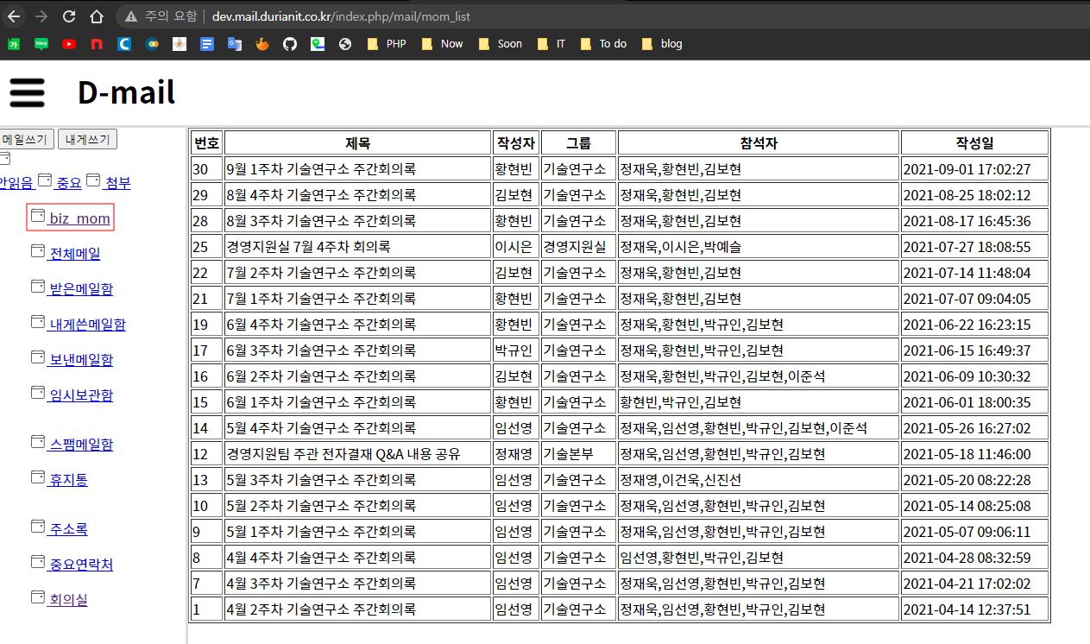
 | 업 무 일 지 |  |  | 결 재 | 담당 | 팀장 | 부서장

■ 개 요
일자 | 2021. 12. 2 (목) |  | 작성자 | 송혁중

■ 금일 업무
주제 | 시간 | 내용
Web Mail 업무 | 08:40 ~ 13:00 | 메일 수신함 및 메일함 설정화면 구현 진행중 ( 메일함관리 출력화면 계단식으로 추가되게끔 구현완료 )

Web Mail 업무 | 14:00 ~ 17:00 | 메일 수신함 및 메일함 설정화면 구현 진행중 ( 상위메일함 삭제시 아래메일함까지 일괄삭제 구현완료 ) ( 메일 제목 / 보내는 사람 없을때 및 기타 상세화면 애러출력 해결완료 )

업무 마무리 | 17:00 ~ 18:00 | 오늘 학습한 부분 정리 및 마무리

■ 예정 업무
주제 | 시간 | 내용
Web Mail 업무 | 09:00 ~ 12:30 | Web Mail 업무 - 메일 수신

Web Mail 업무 | 13:30 ~ 17:00 | Web Mail 업무 - 메일 수신

업무 마무리 | 17:00 ~ 18:00 | 오늘 학습한 부분 정리 및 마무리

■ 건의 및 기타 사항

